保険者の情報を印刷する機能を作成
ゴミプロ作成 保険者マスタメンテナンス |  |  |  |  |  |  | 作成者 |  |  | 作成日 | 更新者 | 更新日 | Rev
 |  |  |  |  |  |  | サポート部ホアン |  |  | 2020-04-06 | - | - | Draft#1

 | 【1】機能概要 |  |  |  |  | 表示画面：
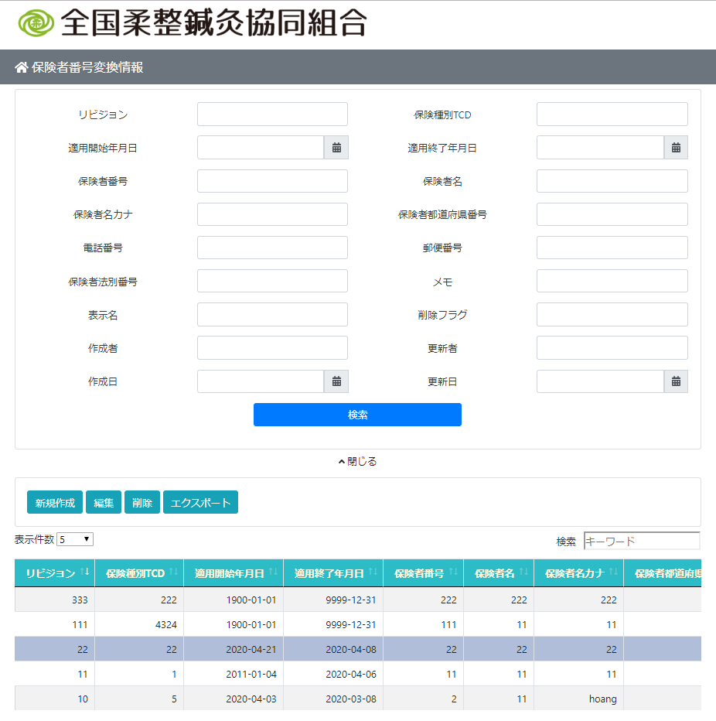
 |  | 保険者管理機能
 |  |  | ・調べます
 |  |  | ・新規作成
 |  |  | ・削除
 |  |  | ・エクスポート

 |  | 主な構造
 |  |  | フロントエンド
 |  |  |  | JavascriptとHTMLとCSSで使います

 |  |  | バックエンド
 |  |  |  | Python Djangoで使います

 |  | 画面レイアウト
 |  |  | 画面は3つの部分に分かれています
 |  |  |  | ・ | 検索セクション
 |  |  |  | ・ | 機能ボタン
 |  |  |  | ・ | 表示セクション

 |  |  | バックエンド
 |  |  |  | ・ | ルーター
 |  |  |  | ・ | 主な処理
 |  |  |  | ・ | 接続とデータベースの操作の部分
 |  |  |  | ・ | エクスポートフィールの部分

 |  |  |  |  |  |  |  | \web-django\src\webapp\zm\page\insurer_test\urls.py

 |  |  |  |  |  |  |  | \web-django\src\webapp\zm\page\insurer_test\views.py

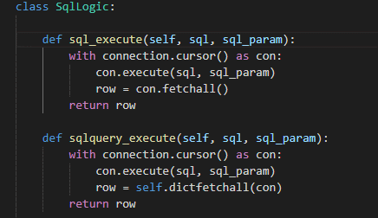

 |  |  |  |  |  |  |  | \web-django\src\webapp\zm\page\insurer_test\logic.py

 |  |  |  |  |  |  |  | \web-django\src\webapp\zm\page\insurer_test\Export_master.py
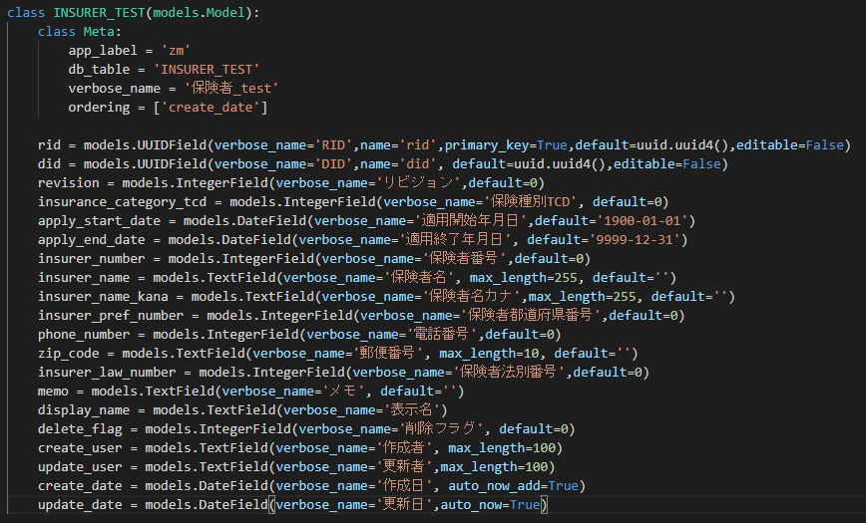
 |  |  |  | ・ | データベース設計

 |  |  |  |  |  |  |  |  | \web-django\src\webapp\zm\models\INSURER_TEST.py

画面レイアウト
ゴミプロ作成 保険者マスタメンテナンス |  |  |  |  |  |  |  | 作成者 |  |  |  |  | 作成日 | 更新者 | 更新日 | Rev
 |  |  |  |  |  |  |  | サポート部ホアン |  |  |  |  | 2020-04-06 | - | - | Draft#1

 | 【1】画面レイアウト |  |  |  |  |  | 表示画面：

 |  | 主な構造
 |  |  | フロントエンド
 |  |  |  | JavascriptとHTMLとCSSで使います

 |  | 画面レイアウト
 |  |  | 画面は3つの部分に分かれています
 |  |  |  | ・ | 検索セクション
 |  |  |  | ・ | 機能ボタン
 |  |  |  | ・ | 表示セクション

 | HTMLで画面のメインレイアウトを作成します。HTMLはフォームとテーブルを作成します
 | HTMLはフォームとテーブルを作成し、
 | フォームとテーブルのコンテンツはJavaScriptによって作成されます
HTML
 | ほかにはサポートライブラリもあります
 |  | ・ | Bootstrap
 |  | ・ | DataTable
 |  | ・ | Jquery
 |  | ・ | Date time Picker

JavaScript


 | ・ | HTMLの内容
 |  |  | ライブラリインポート

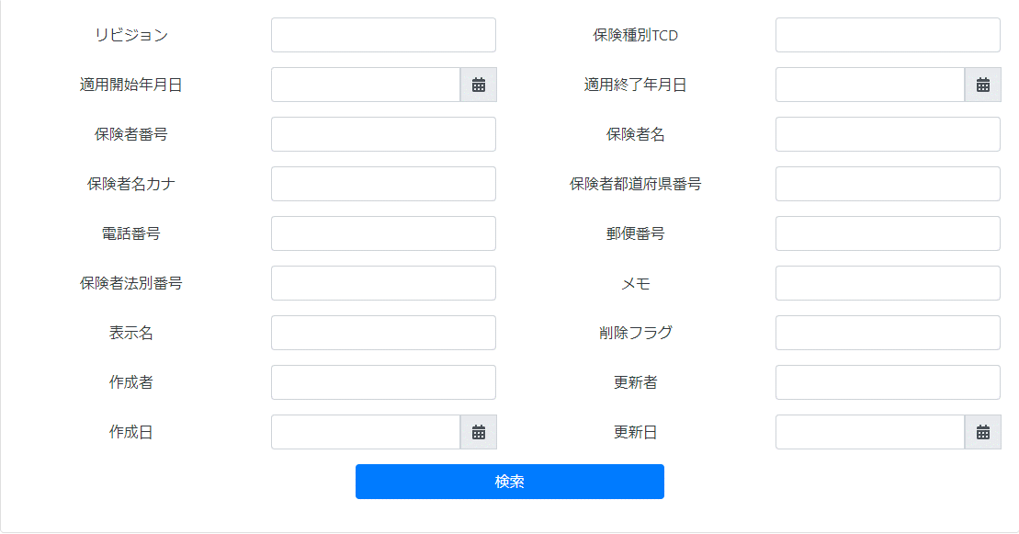
 | これは検索セクションのレイアウトです
 | コンテンツは、ページのロード時にJavaScriptでフォームタグに追加されます。

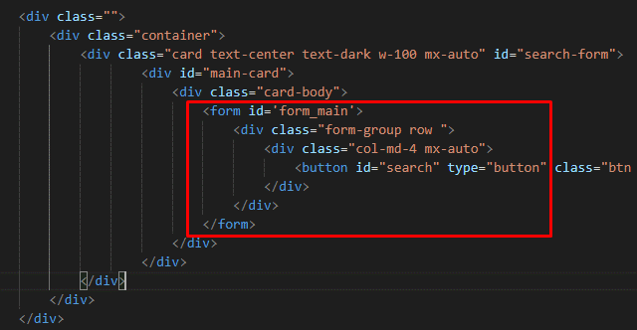

 |  |  | \web-django\src\webapp\zm\templates\insurer_test\insurer_template.html

 | ページ読み込み後の結果
 | コンテンツがフォームタグに追加されました

 | 実施のプロセス
 |  | ・ | パースを入力します

 |  | ・

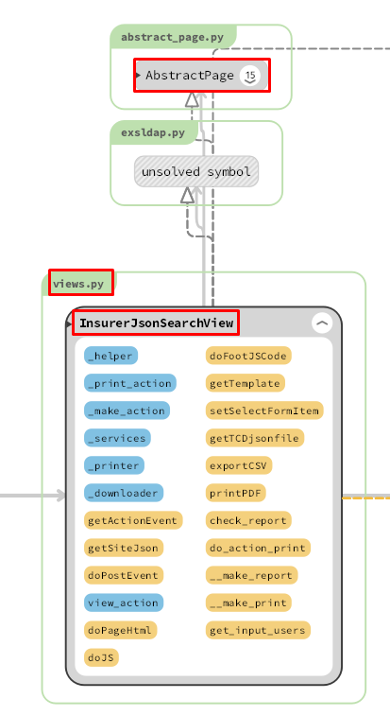
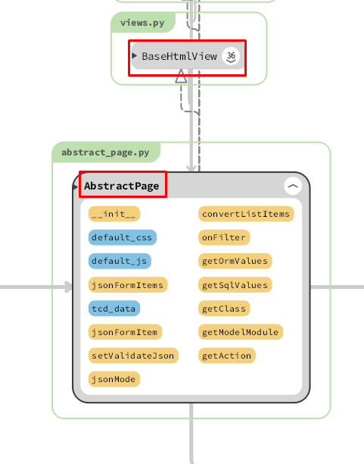

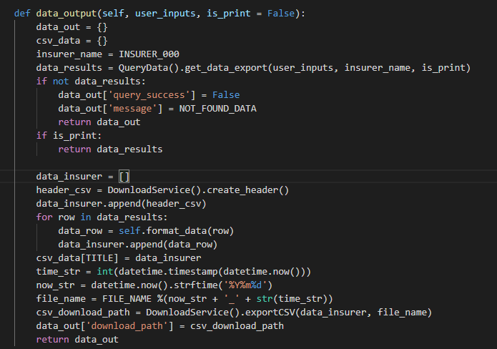

SQL QUERY

 | 【6】関数

 |  | 概要） |  |  |  |  |  | 概要）
 |  |  | ・プロセスレポートのメイン処理はprint_view.pyのprocess_report関数から |  |  |  |  |  | ・レポートを作成するのメイン処理はcreatpdf.pyのexecute関数から
 |  |  | 様々な関数が呼出され行われる。 |  |  |  |  |  | 様々な関数が呼出され行われる。
Web-django サーバー
 |  |  |  |  |  |  |  |  | execute関数から呼び出される関数群イメージ図
batch-python-luigiサーバー
 |  | ※ | process_report関数から呼び出される関数群イメージ図
①
exportCSV 関数
②self.getRequest()
① execute
関数
②REPORT.objects.filter

③self.get_input_users(request)
 |  |  |  | (print_view.py)

③bson.loads(report.content)

④DownloadLogic().data_output(user_inputs)
④SPLIT_REPORT(content 、create_user)

⑤execute_splited_report()
⑤data_output(user_inputs)

⑥upload_s3()

⑥self.do_action_print()
⑦report.save()

do_action_print() / print_view.py

詳しいコンテンツを見るにはここをクリックしてください
generate_print_json()/ U01PB001.py

 | 【７】DBアクセス

Web-django サーバー
batch-python-luigiサーバー
 |  | 概要） |  |  |  |  |  | 概要）
 |  |  | ・process_report関数の内部では関数が実行される。 |  |  |  |  |  | ・execute関数の内部では関数が実行される。

 |  |  |  | ・ | generate_print_json() |  |  |  |  | ・ | REPORT.objects.filter(report_id= report_id).first()
 |  |  |  | ・ | self.do_action_print() |  |  |  |  | ・ | splited_report_model.save()
 |  |  |  |  |  |  |  |  |  | ・ execute_splited_report(splited_report_model.split_report_id,report.create_user)
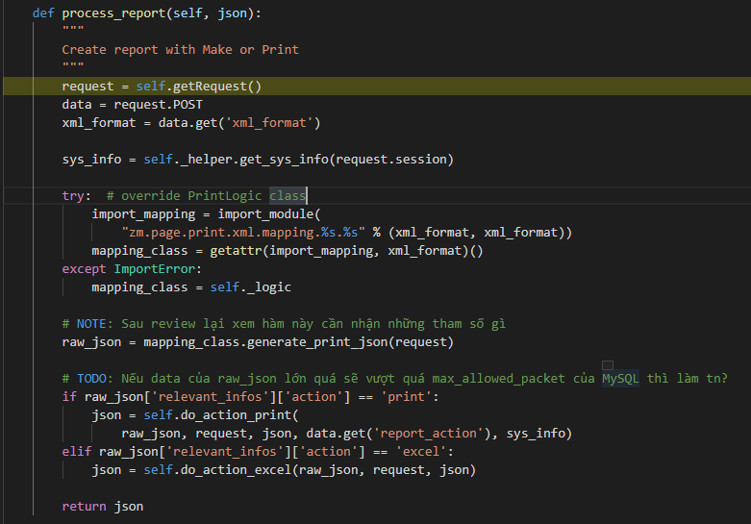
 |  |  |  |  |  |  |  |  |  | ・ upload_s3(REPORT_OUTPUT_DIRECTORY_ON_S3,report_id,final_output_file_path )
 |  |  |  |  |  |  |  |  |  | ・ report.save()
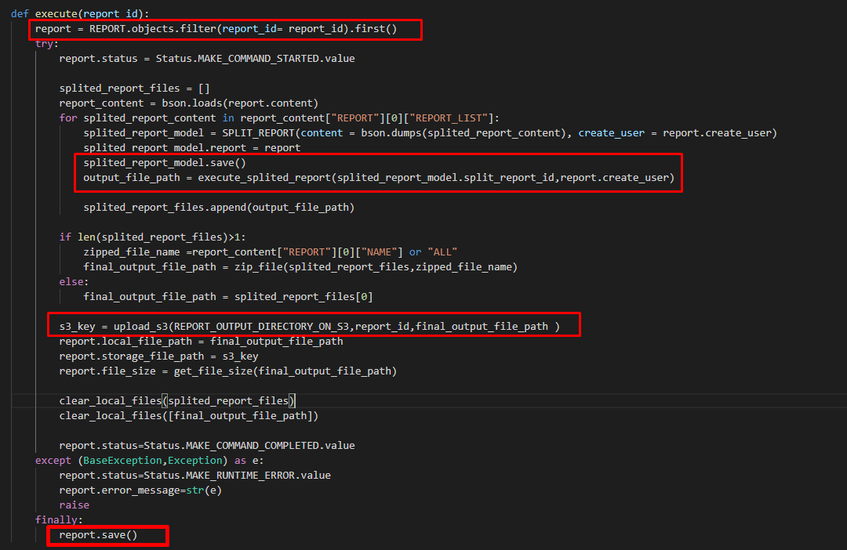

 |  |  |  |  |  | 【8】エラーハンドリング

 |  |  |  |  |  |  | 概要）
 |  |  |  |  |  |  |  | print.jsでエラー処理がされている。
 |  |  |  |  |  |  |  | 変数 |  |  |  | 内容
 |  |  |  |  |  |  |  | errorMessage |  |  |  | "失敗"
 |  |  |  |  |  |  |  | paramsIsNotEqual |  |  |  | "引数数が一致していない"
 |  |  |  |  |  |  |  | endBiggerStartMessage |  |  |  | "エンドはスタートより設定ください。"
 |  |  |  |  |  |  |  | batchServerError |  |  |  | "バッチサーバーエラー。"

詳しいコンテンツを見るにはここをクリックしてください

関数リスト_function_list 検索機能
関数リスト_function_list |  |  |  |  |  |  |  |  | 作成者 |  |  | 作成日 | 更新者 | 更新日 | Rev
 |  |  |  |  |  |  |  |  | サポート部 |  |  | 2019-12-09 | - | - | Draft#1

Web-django サーバー
 |  |  |  |  |  |  |  | ■③self._helper.get_sys_info関数

 | ■①process_view関数
 |  | 概要） |  |  |  |  |  |  | 概要）
 |  | ・ | 画面から入力された条件に従ってフィルターおよび検索して、 |  |  |  |  |  |  | 一般的なシステム情報を取得する
 |  |  | レポートオブジェクトを作成してデータベースに保存して、
 |  |  | report_idを含むリクエストをbatch-python-luigiサーバーに送信します |  |  |  |  |  | 引数）
 |  | ・処理全体の結果をjson形式で返す。
 |  |  |  |  |  |  |  |  |  | 引数 | 内容（使用例）
 |  | 引数） |  |  |  |  |  |  |  | リクエストセッション | ユーザー情報

 |  |  | 引数 |  |  | 内容（使用例）
 |  |  | フォームデータ |  |  | ・RECEIPT_100, ORGANIZATION_000, ORGANIZATION_001, PRACTITIONER_000, FACILITY_000,FACILITY_001,FACILITY_010,INSURER_000, INSURER_001 ・フォームデータ: ・モード: 初回発行モードと再発行モードがある ・請求年月: RECEIPT_100.billing_date ・締切対象年月日: RECEIPT_100.closing_target_date ・保険種別: RECEIPT_100.insurance_category_number ・都道府県: INSURER_000.insurer_jurisdiction_tcd ・施術所番号: FACILITY_000.facility_number ・施術者番号: PRACTITIONER_000.practitioner_number
 |  |  |  |  |  |  |  |  | 返り値）
 |  |  |  |  |  |  |  |  |  | 引数 | 内容（使用例）
 |  |  |  |  |  |  |  |  |  | dictタイプの値 | {
 |  |  |  |  |  |  |  |  |  |  | EXS_DATE:
 |  |  |  |  |  |  |  |  |  |  | EXS_USER':''
 |  |  |  |  |  |  |  |  |  |  | PROGRAM_NAME:
 |  |  |  |  |  |  |  |  |  |  | VERSION:
 |  |  |  |  |  |  |  |  |  |  | }

 |  |  |  |  |  |  |  | ■④import_module()関数

 |  |  |  |  |  |  |  |  | 概要）
 |  | 返り値） |  |  |  |  |  |  |  | 動的モジュールインポート関数
 |  |  | 引数 |  |  | 内容（使用例）
 |  |  | レコードは条件を満たします
 |  |  |  |  |  | それぞれ、PDFファイル出力 |  |  | 引数）
 |  |  |  |  |  |  |  |  |  | 引数 | 内容（使用例）
 |  |  |  |  |  |  |  |  |  | .pyファイルへのパス | 'zm.page.print.xml.mapping.U01PB001.U01PB001'
 | ■②request_POST関数

 |  | 概要）
 |  |  | ・ | POSTおよびSESSIONからパラメーターを取得する |  |  |  |  | 返り値）
 |  | 引数）
 |  |  | 引数 |  |  | 内容（使用例） |  |  |  | 引数 | 内容（使用例）
 |  |  |  |  |  | ・フォームデータ:
 |  |  |  | フォームデータ |  | ・モード: 初回発行モードと再発行モードがある |  |  |  | オブジェクト | クラスUB01PB001の関数が含まれています
 |  |  |  |  |  | ・請求年月: RECEIPT_100.billing_date |  |  |  | モジュール
 |  |  |  |  |  | ・締切対象年月日: RECEIPT_100.closing_target_date
 |  |  |  |  |  | ・保険種別: RECEIPT_100.insurance_category_number
 |  |  |  |  |  | ・都道府県: INSURER_000.insurer_jurisdiction_tcd
 |  |  |  |  |  | ・施術所番号: FACILITY_000.facility_number
 |  |  |  |  |  | ・施術者番号: PRACTITIONER_000.practitioner_number

 |  |  | 引数 |  |  | 内容（使用例）
 |  |  |  |  |  | { billing_date: 'closing_target_date':'' 'facility_number':'' 'insurance_type':'' 'mode':'' practitioner_number':'' 'report_action':'make' }
 |  |  |  | dictタイプの値

 | ■⑤mapping_class.generate_print_json()関数

 |  | 概要）
 |  |  | ・mapping_class.generate_print_json()で、UB01PB001.pyのgenerate_print_jsonを呼びだし、
 |  |  |  | 検索条件に従ってデータをフィルタリングする

 |  | 引数）
 |  |  | 引数 |  |  | 内容（使用例）

 |  |  | オブジェクトリクエスト |  |  |  | サーバーに送信されたクライアント情報

 |  | 返り値）
 |  |  | 引数 |  |  | 内容（使用例）
 |  |  | dictタイプの値 |  |  | file_name':'U01PB001_柔道整復施術療養費支給申請総括票（Ⅰ）'
 |  |  |  |  |  | 'print_data':{}
 |  |  |  |  |  | 'relevant_infos':{'action': 'print', 'query_success': False}
 |  |  |  |  |  | 'report_number':'ZU-P02-PB001'

 | ■⑥self.do_action_print()関数

 |  | 概要）
 |  |  | do_action_print関数がレポートテーブルのデータをバインドし、データベースに新しいレポート
 |  |  | を挿入します, そしてそのIDを取得し、そのIDでバッチサーバーにリクエストします
 |  |  | JSONオブジェクトを返します。(batch_responses: report_id, output: pdf, status:200,...含まれる)
 |  |  | JSONオブジェクトを返します。(batch_responses: report_id, output: pdf, status:200,...含まれる)
 |  | 引数）
 |  |  | 引数 |  |  | 内容（使用例）
 |  |  | batch-python-luigiサーバーに送信するために必要なデータ |  |  | raw_json: request: json: report_action: sys_info:

 |  | 返り値）
 |  |  | 引数 |  |  | 内容（使用例）
 |  |  | dictタイプの値 |  |  | ・jsonオブジェクト

batch-python-luigiサーバー

 | ■①execute関数 |  |  |  |  |  |  | ■③bson.loads()関数

 |  | 概要） |  |  |  |  |  |  | 概要）
 |  |  | [execute]機能でデータベースstorage-mariadb-batchバッチからデータを取得し、 |  |  |  |  |  |  | データは、データベースに保存される前にバイナリコードに変換されます。
 |  |  | データを処理して, Split_reportテーブルに保存して、S3サーバー（コンテナーstorage_zenko）から |  |  |  |  |  |  | バイナリコードをデコードする
 |  |  | pdfテンプレートをダウンロードして、PDFを作成して、データベースへのPDFファイルリンクの
 |  |  | 保存して、PDFファイルをS3サーバーにアップロードします。

 |  | 引数） |  |  |  |  |  |  | 引数）
 |  |  | 引数 |  |  | 内容（使用例） |  |  |  | 引数 | 内容（使用例）
 |  |  | report_id |  |  | REPORTテーブルの主キー |  |  |  | report.content | バイナリコード {E0030000045245504F525400750300000330006D030000024E414D45004300000055303150423030315+AQ154}

 |  | 返り値） |  |  |  |  |  |  | 返り値）
 |  |  | 引数 |  |  | 内容（使用例） |  |  |  | 引数 | 内容（使用例）
 |  |  | 更新レコード |  |  | ．PDFファイルを作成 ・PDFファイルのパスをデータベース内のレコードに更新します |  |  |  | デコードされたバイナリ | データベースのバイナリコードをデコードする

 | ■②REPORT.objects.filter関数 |  |  |  |  |  |  | ■④SPLIT_REPORT()関数

 |  | 概要） |  |  |  |  |  |  | 概要）
 |  |  | report_idでRECORDテーブルに検索します |  |  |  |  |  |  | REPORTテーブルのreport_list部分のデータを取得してPDFファイルを作成し、
 |  |  |  |  |  |  |  |  |  | SPLIT_REPORTテーブルに保存します

 |  | 引数） |  |  |  |  |  |  | 引数）
 |  |  | 引数 |  |  | 内容（使用例） |  |  |  | 引数 | 内容（使用例）
 |  |  | report_id |  |  | REPORTテーブルの主キー |  |  |  | REPORTテーブルのデータreport_list

 |  | 返り値） |  |  |  |  |  |  | 返り値）
 |  |  | 引数 |  |  | 内容（使用例） |  |  |  | 引数 | 内容（使用例）
 |  |  | REPORTテーブルのオブジェクト |  |  | ．レコードは条件を満たします |  |  |  | テーブルSPLIT_PORTの新しいレコード | データベースのバイナリコードをデコードする

■⑤execute_splited_report()関数 |  |  |  |  |  |  |  | ■⑦report.save関数

 | 概要） |  |  |  |  |  |  |  | 概要）
 |  | pdfファイルを作成してS3サーバーにアップロードし、pdfファイルのパスをデータベース |  |  |  |  |  |  |  | S3サーバーのPDFファイルパスをデータベースに更新します
 |  | SPLIT_REPORTに保存し、最後にpdfファイルのリンクをローカルに返します

 | 引数） |  |  |  |  |  |  |  | 引数）
 |  | 引数 |  |  | 内容（使用例） |  |  |  |  | 引数 | 内容（使用例）
 |  | SPLIT_REPORTテーブルのsplit_report_id |  |  | レポートIDの序数 |  |  |  |  | レポートオブジェクト

 | 返り値） |  |  |  |  |  |  |  | 返り値）
 |  | 引数 |  |  | 内容（使用例） |  |  |  |  | 引数 | 内容（使用例）
 |  | pdfファイルパス |  |  | pdfファイルのリンクをローカルに返します。 '/opt/services/report/src/bbin/src/zen/pdf/output_pdf/75/zen tester_75_20191226_012644/U01PB001_柔道整復施術療養費支給申請総括票（Ⅰ）.pdf' |  |  |  |  | 更新されたレコード

■⑥upload_s3関数

 | 概要）
 |  | pdfファイルを作成してS3サーバーにアップロードします

 | 引数）
 |  | 引数 |  |  | 内容（使用例）
 |  | REPORTテーブルのreport_idクラム |  |  | レポートIDの序数

 | 返り値）
 |  | 引数 |  |  | 内容（使用例）
 |  | pdfファイルパス |  |  | サーバーS3のPDFファイルへのパス（Report_outputディレクトリ）。 'Output_pdf/Report_output/73/U01PB001_柔道整復施術療養費支給申請総括票（Ⅰ）.pdf'

